Estadísticas
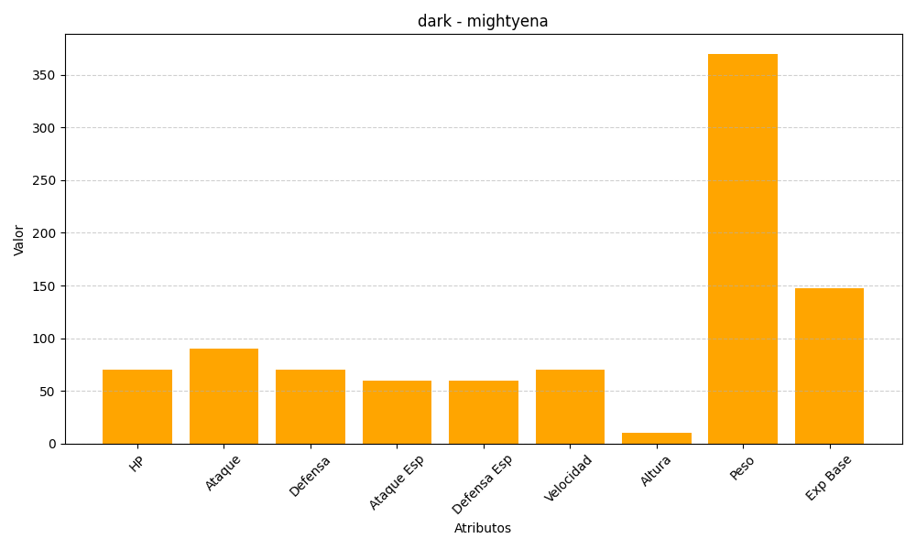
ID | Nombre | Tipo | HP | Ataque | Defensa | Ataque Especial | Defensa Especial | Velocidad | Altura | Peso | Experiencia Base
262 | mightyena | dark | 70 | 90 | 70 | 60 | 60 | 70 | 10 | 370 | 147

